品目
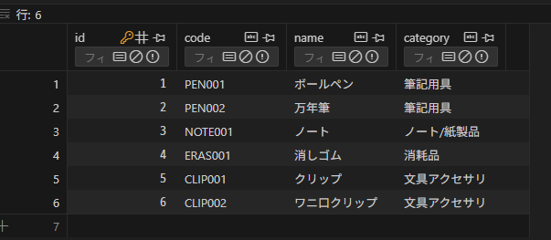
テーブル名（論理） | 品目
テーブル名（物理） | items

No. | カラム名（論理） | カラム名（物理） | 型 | PK | NOT NULL | UNIQUE | DEFAULT | リレーション | 備考
1 | ID | id | UNSIGNED BIGINT | 〇 | 〇 | 〇
2 | 品番 | code | TEXT |  | 〇 | 〇
3 | 名前 | name | TEXT |  | 〇
4 | カテゴリ | category | TEXT |  | 〇

拠点
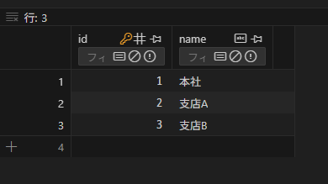
テーブル名（論理） | 拠点
テーブル名（物理） | locations

No. | カラム名（論理） | カラム名（物理） | 型 | PK | NOT NULL | UNIQUE | DEFAULT | リレーション | 備考
1 | ID | id | UNSIGNED BIGINT | 〇 | 〇 | 〇
2 | 拠点名 | name | TEXT |  | 〇 |  |  | FK tenants.id

在庫ログ
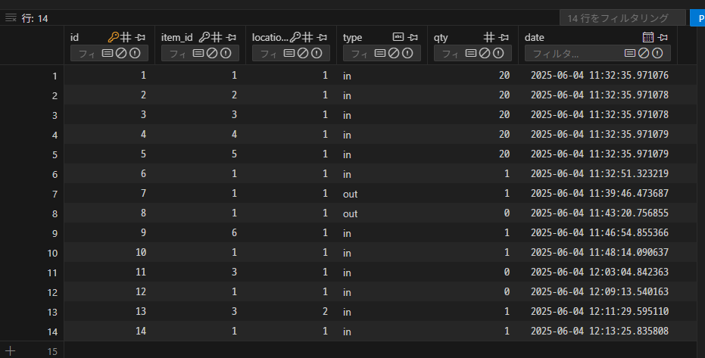
テーブル名（論理） | 在庫ログ
テーブル名（物理） | stock_logs

No. | カラム名（論理） | カラム名（物理） | 型 | PK | NOT NULL | UNIQUE | DEFAULT | リレーション | 備考
1 | ID | id | UNSIGNED BIGINT | 〇 | 〇 | 〇
2 | 品目ID | item_id | VARCHAR |  | 〇 |  |  | ◯
3 | 拠点 | location_id | VARCHAR |  | 〇 |  |  | ◯
4 | 入出庫 | type | TEXT |  | 〇
5 | 数量 | qty | VARCHAR |  | 〇
6 | 日時 | date | TIMESTAMP |  | 〇 |  | NOW()

